Alytus
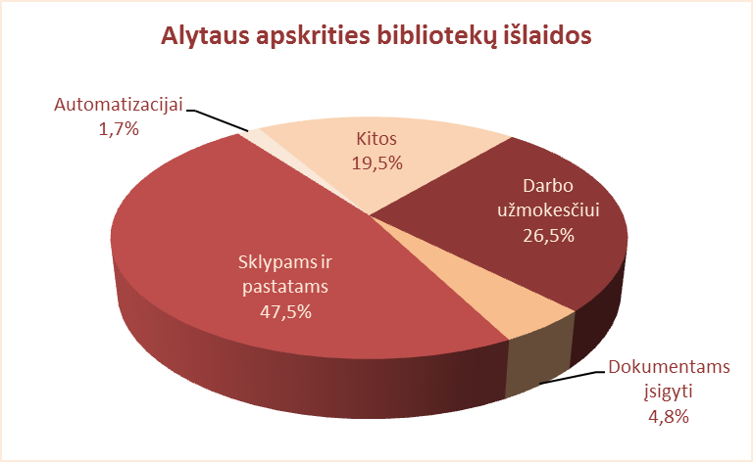
6.2. ALYTAUS APSKRITIES SAVIVALDYBIŲ VIEŠŲJŲ BIBLIOTEKŲ IŠLAIDOS 2012 M. (tūkst. Lt)

Eil. | Savivaldybių | Iš viso | Darbo užmokesčiui | Dokumentams įsigyti |  |  |  |  | Sklypams, pastatams | Automatizacijai |  | Kitos
Nr. | viešosios |  |  | Iš viso | Knygoms | Periodikai | Elektron. dok. | Neelektron. dok. |  | Iš viso | % nuo išlaidų
 | bibliotekos
1 | Alytaus m. | 1063.3 | 585.2 | 158.5 | 137.3 | 19.4 | 1.8 | 0.0 | 0.0 | 8.6 | 0.01 | 311.0
2 | Alytaus r. | 1656.9 | 832.9 | 161.0 | 101.8 | 59.1 | 0.1 | 0.0 | 0.0 | 141.1 | 0.09 | 521.9
3 | Druskininkai | 7118.8 | 377.0 | 69.0 | 54.5 | 13.5 | 1.0 | 0.0 | 5919.2 | 64.1 | 0.01 | 689.5
4 | Lazdijai | 1273.7 | 698.5 | 106.5 | 88.2 | 16.6 | 0.5 | 1.2 | 0.0 | 0.0 | 0.0 | 468.7
5 | Varėna | 1356.5 | 808.0 | 105.7 | 74.2 | 28.5 | 3.0 | 0.0 | 0.0 | 1.7 | 0.0 | 442.8
Iš viso: |  | 12469.2 | 3301.6 | 600.7 | 456.0 | 137.1 | 6.4 | 1.2 | 5919.2 | 215.5 | 0.1 | 2433.9

Vilnius
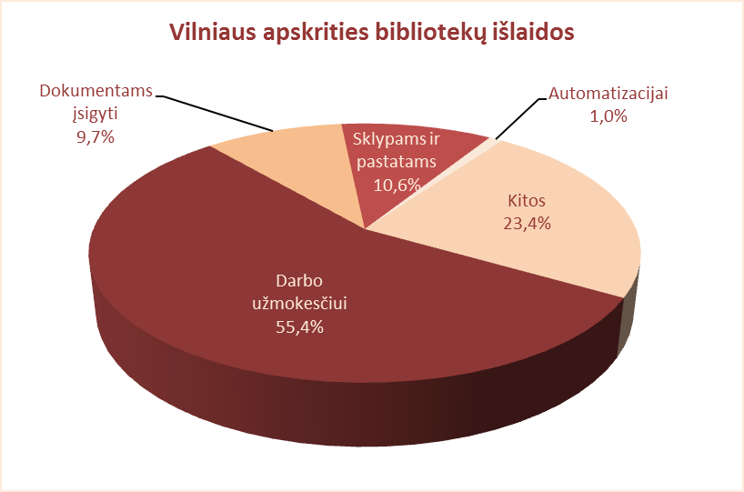
6.2. VILNIAUS APSKRITIES SAVIVALDYBIŲ VIEŠŲJŲ BIBLIOTEKŲ IŠLAIDOS 2012 M. (tūkst. Lt)

Eil. | Savivaldybių | Iš viso | Darbo užmokesčiui | Dokumentams įsigyti |  |  |  |  | Sklypams, pastatams | Automatizacijai |  | Kitos
Nr. | viešosios |  |  | Iš viso | Knygoms | Periodikai | Elektron. dok. | Neelektron. dok. |  | Iš viso | % nuo išlaidų
 | bibliotekos
1 | Elektrėnai | 1452.7 | 788.8 | 111.4 | 77.6 | 30.8 | 3.0 | 0.0 | 0.0 | 108.5 | 7.5 | 444.4
2 | Šalčininkai | 1227.2 | 757.5 | 118.2 | 98.2 | 17.9 | 0.4 | 1.7 | 0.0 | 11.2 | 0.9 | 340.3
3 | Širvintos | 923.8 | 531.4 | 85.8 | 63.7 | 22.1 | 0.0 | 0.0 | 0.0 | 0.0 | 0.0 | 306.6
4 | Švenčionys | 1032.3 | 877.8 | 80.3 | 60.0 | 20.3 | 0.0 | 0.0 | 0.0 | 4.0 | 0.4 | 70.1
5 | Trakai | 1304.1 | 730.6 | 143.9 | 120.7 | 22.0 | 1.2 | 0.0 | 98.8 | 0.0 | 0.0 | 330.8
6 | Ukmergė | 1822.5 | 828.1 | 121.1 | 99.6 | 11.1 | 10.4 | 0.0 | 0.0 | 0.0 | 0.0 | 873.3
7 | Vilniaus raj. | 1945.4 | 1040.1 | 286.2 | 263.3 | 18.4 | 4.5 | 0.0 | 0.0 | 0.0 | 0.0 | 619.1
Iš viso: |  | 9708.0 | 5554.3 | 946.9 | 783.1 | 142.6 | 19.5 | 1.7 | 98.8 | 123.7 | 1.3 | 2984.6
8 | Vilniaus m. | 7185.1 | 3798.3 | 687.0 | 571.6 | 105.4 | 10.0 | 0.0 | 1688.0 | 37.9 | 0.5 | 973.9
Iš viso: |  | 16893.10 | 9352.60 | 1633.90 | 1354.70 | 248.00 | 29.50 | 1.70 | 1786.80 | 161.60 | 1.0 | 3958.50

